Bugs
ID: | 001
Summary: | Приложение не находит информацию о выбранном товаре на странице товара
Environment: | Windows 10, Opera
Severity: | Major
Priority: | High
Screenshot
Assignee: | Developer 1
Steps to reproduce: | 1. Войти на сайт от имени problem_user и с паролем secret_sauce
 | 2. Нажать на товар Sauce Labs Fleece Jacket
 | 3.
 | 4.
 | 5.
 | 6.
 | 7.
Actual Result: | Выводиться сообщение что товар не найден, дается непонятная и ненужная инструкция о том, что следует делать. Если нажать "add to cart", то ломается корзина у всех пользователей

Expectected Result: | Должна выводиться корректная информация о товаре

Notes: | Ошибка наблюдается только для пользователя "problem_user", при тестировании под другими учетными записями товар отображается корректно.

ID: | 002
Summary: | Не работает сортировка товаров на главной странице
Environment: | Windows 10, Opera
Severity: | Major
Priority: | High
Screenshot | 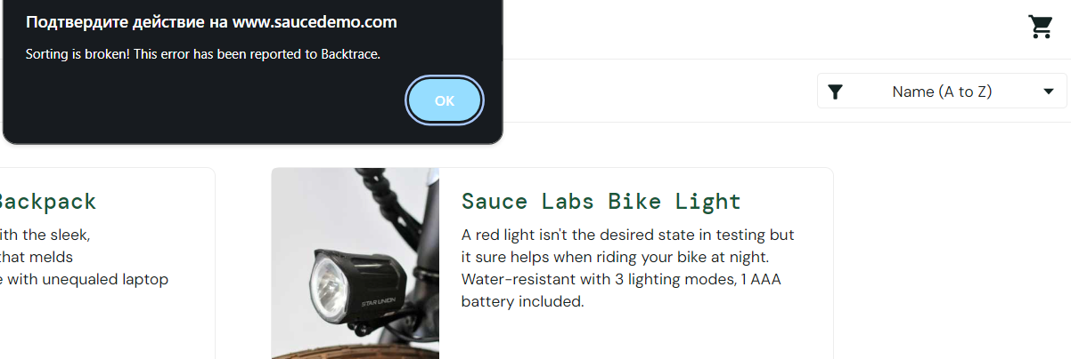
Assignee: | Developer 2
Steps to reproduce: | 1. Войти на сайт от имени error_user и с паролем secret_sauce
 | 2. Применить любую сортировку, например Name(Z to A)
 | 3.
 | 4.
 | 5.
 | 6.
 | 7.
Actual Result: | Всплывает окно с сообщением о том, что сортировка сломана

Expectected Result: | Сортировка товаров в выбранном порядке

Notes: | Ошибка проявляется только при входе под учетной записью "error_user". Возникает при применении любого типа сортировки (по имени или цене).

ID: | 003
Summary: | Неправильно работает сортировка по цене на главной странице
Environment: | Windows 10, Opera
Severity: | Major
Priority: | High
Screenshot | 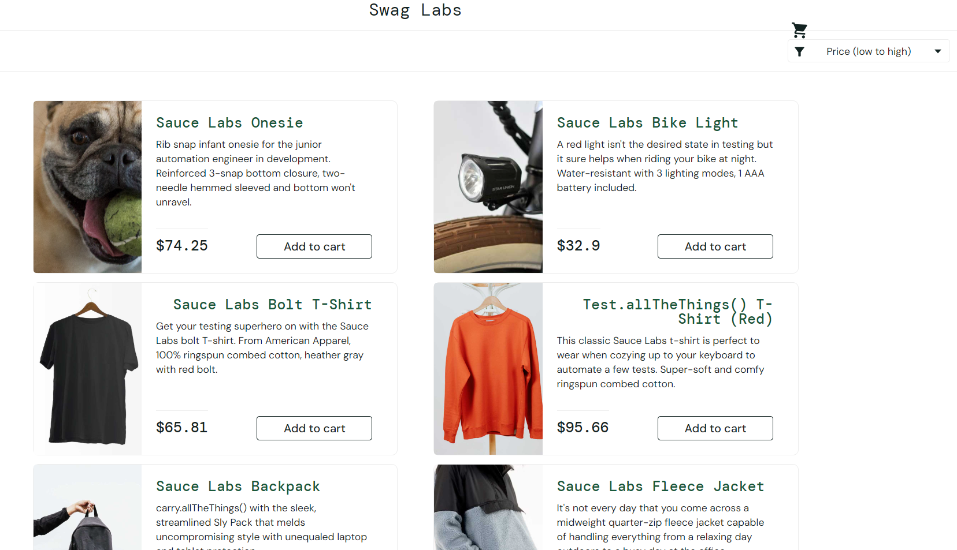
Assignee: | Developer 3
Steps to reproduce: | 1. Войти на сайт от имени visual_user и с паролем secret_sauce
 | 2. Выбрать сортировку Price (Low to High)
 | 3.
 | 4.
 | 5.
 | 6.
 | 7.
Actual Result: | Сортировка работает некорректно

Expectected Result: | Товары распологаются по возрастанию цены

Notes: | Сортировка работает неправильно только для пользователя visual_user. Cортировка, также, не работает и по убыванию

